Sheet1
1 | boss战斗优化
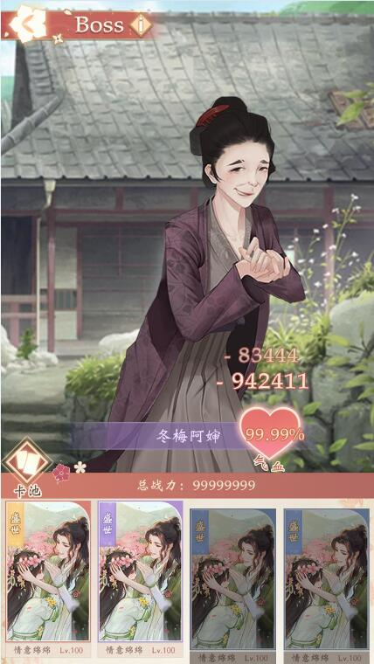

 |  | 1 | 把“气血”去掉，心型优化成血量条的形式，放置于boss头上
 |  | 2 | 扣血数字移到boss形象中间
 |  | 3 | 卡牌是没有置灰这个状态的，只有选中与未选中的状态，选中时会发光，并且会按照卡牌的战斗力高低排序高低

2

1

3

